Cтолы и тумбы
Мебель для персонала "Offix-NEW"
Основные цвета: Дуб Сонома светлый/Металлик, Дуб Юкон Модерн/Металлик |  |  | Москва/Санкт-Петербург | Цены в рублях на |  | 2026-01-01
Изображение | Артикул | Габаритные размеры (ШхГхВ) | Описание | Вес (кг) | Объем (м.куб.) | Цена
Столы письменные
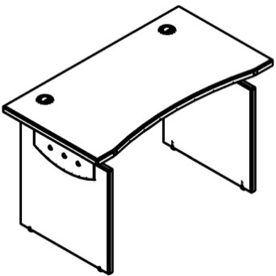 | OST 127 | 1200x640x750 | Столешница из ЛДСП т.25мм., кромка ПВХ т. 2мм, комплектуется двумя заглушками. Опоры из ЛДСП в цвете металлик т.18мм, металлические элементы в цвете металлик | 32,53 | 0,087 | 14608
 | OST 147 | 1400x640x750 |  | 35,61 | 0,094 | 15369
 | OST 167 | 1600x640x750 |  | 38,63 | 0,101 | 16227
Столы эргономичные
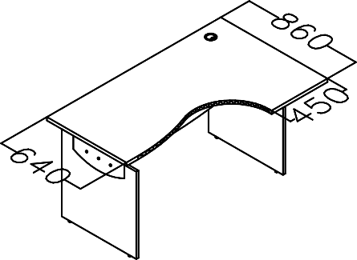 правый | OCET 149(L/R) | 1400x860x750 | Столешница из ЛДСП т.25мм., кромка ПВХ т. 2мм, комплектуется заглушкой. Опоры из ЛДСП в цвете металлик т.18мм, металлические элементы в цвете металлик | 38,03 | 0.11 | 17792
 | OCET 169(L/R) | 1600x860x750 |  | 41,15 | 0,119 | 18937
Конференц-столы
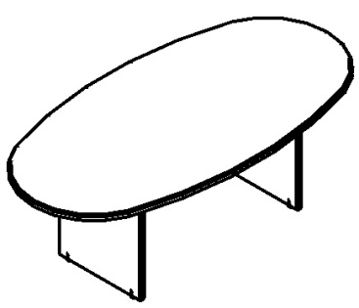 | OST 2211 | 2200x1100x750 | Столешница из ЛДСП т.25мм., кромка ПВХ т. 2мм. Опоры из ЛДСП в цвете металлик т.18мм, металлические элементы в цвете металлик. Фронтальная панель по центру | 55,23 | 0.12 | 23997
Тумбы мобильные
 | OMC 3D.А | 465х450х625 | Каркас, фасады и задняя стенка - ЛДСП т.18мм, топ - ЛДСП т. 25 мм. Комплектуется центральным замком на 3 ящика и колесной опорой. Ящик - фолдинг размером 400х399х400, ручка-прямоугольная в цвет AL | 23.38 | 0.047 | 11514
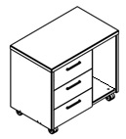 | OLC 3D.А | 733х450х625 | Каркас, фасады и задняя стенка - ЛДСП т.18мм, топ - ЛДСП т. 25 мм. Тумба с нишей для системного блока, комплектуется колесной опорой, ящики-фолдинги размером 400х399х400 без замка. Ручка - прямоугольной формы, цвет AL. | 25.62 | 0.051 | 12152
Тумбы приставные
 | OLC 4D.1.А | 465х450х750 | Каркас, фасады и задняя стенка - ЛДСП т.18мм, топ - ЛДСП т. 25 мм. Тумба комплектуется ящиками-фолдинг размером 400х399х400 без замка. Ручка - прямоугольной формы, цвет AL. | 30.5 | 0.069 | 13611
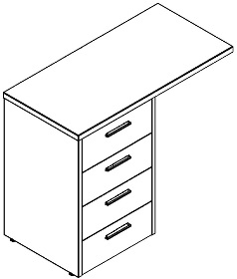 | OLC 4D.2.А | 800х450х750 | Каркас, фасады и задняя стенка - ЛДСП т.18мм, топ - ЛДСП т. 25 мм. Тумба комплектуется топом на 800мм, ящиками-фолдинг размером 400х399х400 без замка. Ручка - прямоугольной формы, цвет AL. | 33.08 | 0.076 | 14305

Доп.элементы и гардеробы
Изображение | Артикул | Габаритные размеры (ШхГхВ) | Описание | Вес (кг) | Объем (м.куб.) | Цена
Приставки к письменным столам
 | OKD 64(L/R) | 580х640х25 | из ЛДСП т.25мм., кромка ПВХ т.2мм. по периметру. Необходимо докупать опору металличечкую. | 6,24 | 0,013 | 2,566
 | OB 127 | 1200х700х25 | из ЛДСП т.25мм., кромка ПВХ т.2мм. по периметру. Необходимо докупать опору металличечкую. | 14,6 | 0,024 | 4,906
 | ВТ-710.1 | 63х63х715 | Опора металлическая, диаметром 63 мм., цвет металлик для комплектации приставкок. | 3,0 | 0,001 | 1,715
Экраны
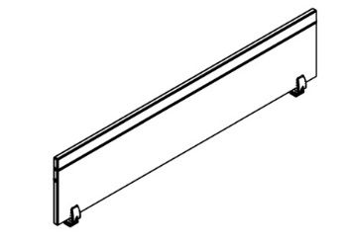 | OBP 123 | 1200х18х350 | из ЛДСП т.18мм - только в металике, кромка ПВХ т.2мм, с 2-х сторон AL-профиль для навешивания полок. Комплектуется кронштейнами | 7,25 | 0,014 | 9,402
 | OBP 143 | 1400х18х350 |  | 7,79 | 0,016 | 9,737
 | OBP 163 | 1600х18х350 |  | 8,27 | 0,018 | 10,066
Полка для экрана
 | OSS 40 | 400х250х25 | из ЛДСП т.25мм с кромкой ПВХ т.2мм, комплектуется кронштейнами для установки в паз AL профиля | 2,14 | 0,004 | 3,848
Подставка под системный блок
 | OSS 500 | 300х500х180 | из ЛДСП т. 18 мм. - только в цвете металлик. Комплектуется колесной опорой. | 3,6 | 0,01 | 1,634
Полка навесная
 | OWS 62 | 620х368х700 | из ЛДСП 18 мм, кромкой ПВХ 2мм- только в цвете металлик, комплектуется навесками. | 9,78 | 0,019 | 4,154
Каркас шкафа для одежды с опорами
 | OCW-60 | 600х450х2147 | из ЛДСП т. 18мм. - металлик, комплектуется выдвижной штангой и прямоугольными опорами арт. UZ 40-100 в цвет AL. | 36,60 | 0,085 | 15,500
 | OHD 56-1 | 558х16х2038 | из ЛДСП т. 16мм.,кромка ПВХ т. 2мм. по периметру. Ручка-прямоугольной формы, цвет AL. | 13,6 | 0,036 | 5,009
 | OCW-87 | 874х450х2147 | из ЛДСП т. 18мм. - металлик, комплектуется выдвижной штангой ипрямоугольными опорами арт. UZ 40-100 в цвет AL. | 49,98 | 0,099 | 20,417

Компоновки ассортимента
Компоновки элементов
 |  | Комбинация №1 |  | Наименование/Артикул | Цена
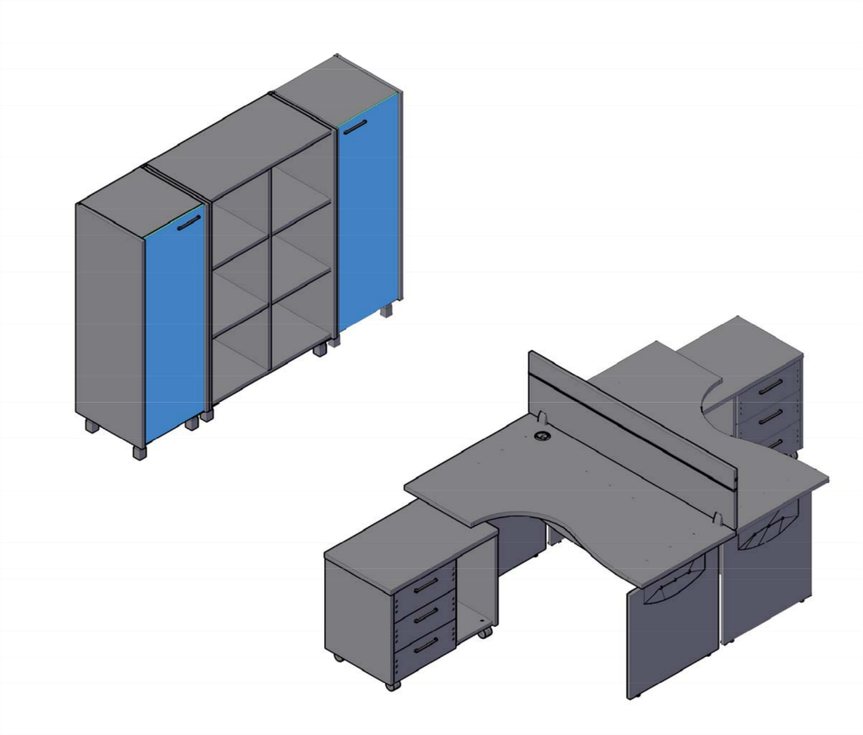 |  |  |  | Стол эргономичный ОСЕТ 149 (L) | 17,792
 |  |  |  | Стол эргономичный ОСЕТ 149 ( R) | 17,792
 |  |  |  | Тумба с нишей OLC 3D.А - 2 шт. | 24,305
 |  |  |  | Экран OBP 143 | 9,737
 |  |  |  | Каркас шкафа OMC 45 с опорами - 2 шт. | 22,890
 |  |  |  | Каркас шкафа OMC 87 с опорами | 16,328
 |  |  |  | Дверь стеклянная OGD 43-1 - 2 шт. | 12,368
 |  |  |  | Комплект фурнитуры OGD 43-F - 2 шт. | 1,258

 |  |  |  |  |  | `

 | Цена: |  | 122,470.00 |  |  |  | `

 |  | Комбинация №2 |  | Наименование/Артикул | Цена
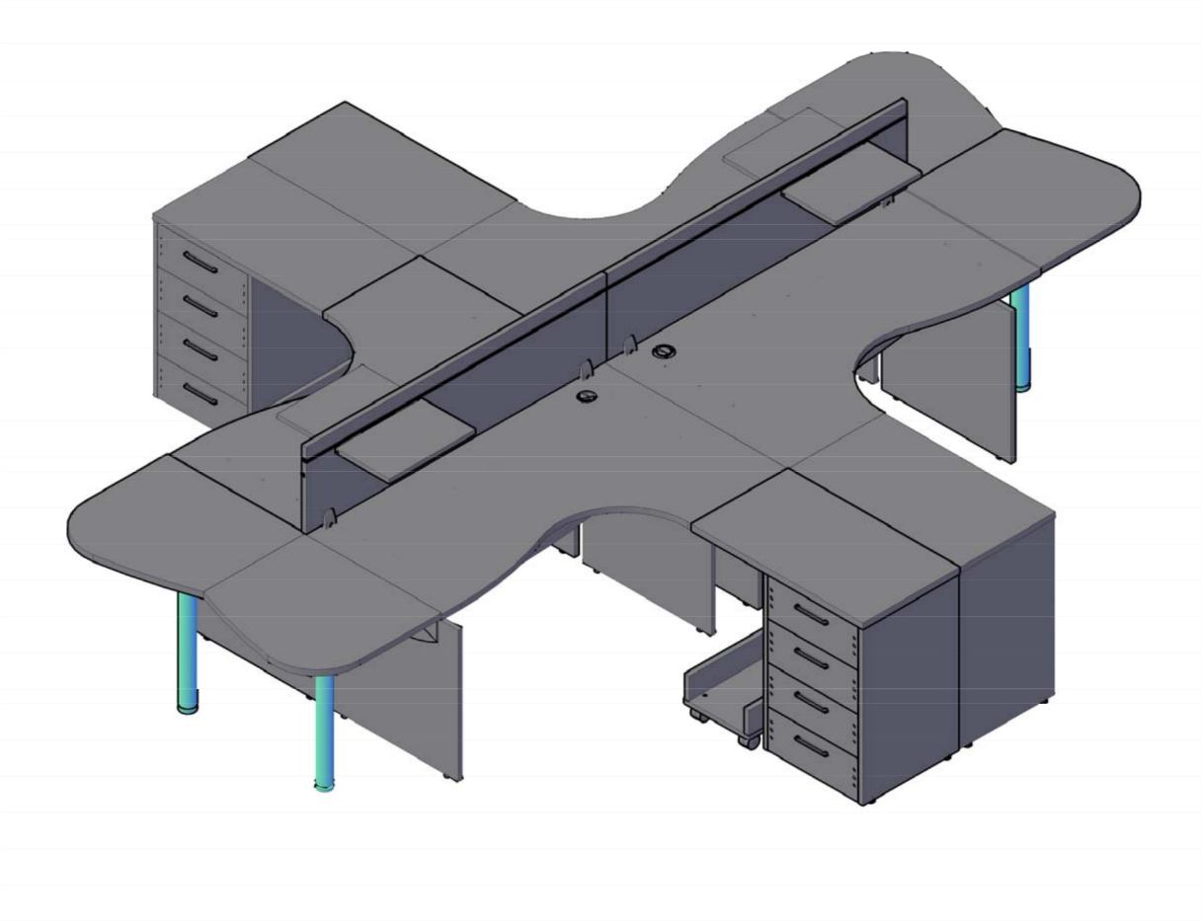 |  |  |  | Стол эргономичный ОСЕТ 149 (L) - 2 шт. | 35,584
 |  |  |  | Стол эргономичный ОСЕТ 149 (R) - 2 шт. | 35,584
 |  |  |  | Тумба приставная OLC 4D.2.А - 4 шт. | 57,221
 |  |  |  | Экран OBP 143 - 2 шт. | 19,474
 |  |  |  | Полка для экрана OSS 40 - 4 шт. | 15,392
 |  |  |  | Приставка OKD 64(L) - 2 шт. | 5,132
 |  |  |  | Приставка OKD 64(R) - 2 шт. | 5,132
 |  |  |  | Опора металлическая ВТ-710.1 - 4 шт. | 6,859
 |  |  |  | Подставка под сист. блок OSS 500 - 4 шт. | 6,536

 | Цена: |  | 186,914.00

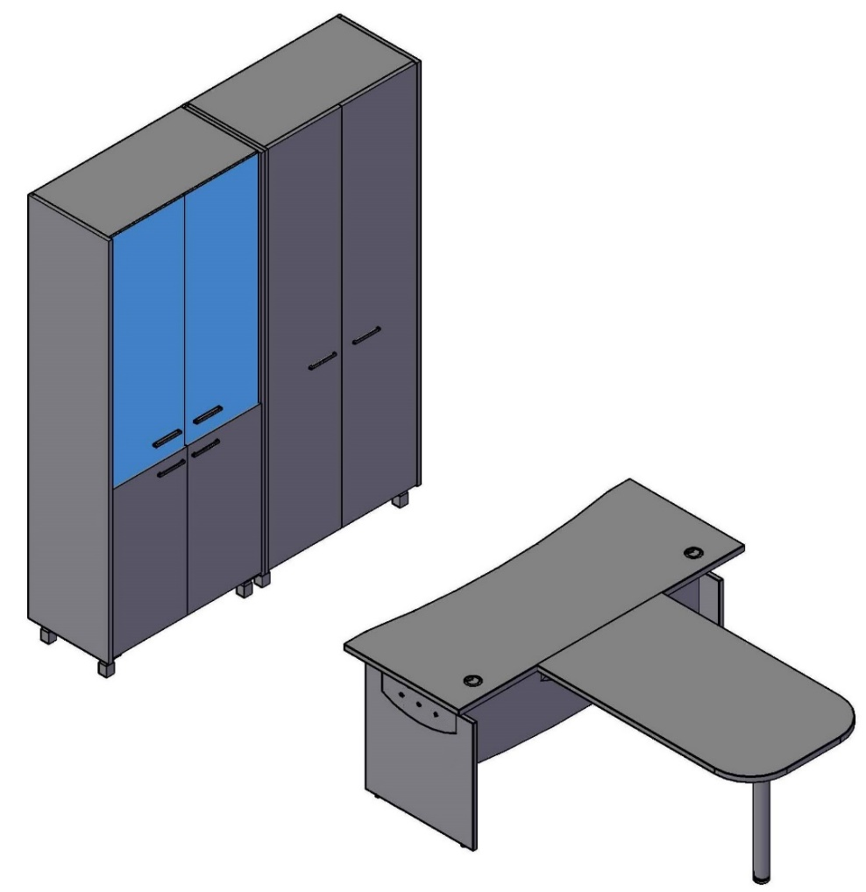
 |  | Комбинация №3 |  | Наименование/Артикул | Цена
 |  |  |  | Стол письменный OST 167 | 16,227
 |  |  |  | Приставка OB 127 | 4,906
 |  |  |  | Опора-нога BT-710.1 | 1,715
 |  |  |  | Каркас шкафа OHC 87 с опорами - 2 шт. | 48,056
 |  |  |  | Двери низкие OLD 43-2 | 3,814
 |  |  |  | Дверь стеклянная OGD 43-1 - 2 шт. | 12,368
 |  |  |  | Комплект фурнитуры OGD 43-F - 2 шт. | 2,517
 |  |  |  | Двери высокие OHD 43-2 | 7,768

 | Цена: |  | 97,371.00

